1. 기획 의도


 | 스크롤을 내려 목차 선택 ▼

목차 |  | 1. 기획의도

 | 1. 기획 의도 | 1.1 시스템 요약

 | 1.1 시스템 요약 | 연계 스킬이란? |  | 사전에 지정된 두 캐릭터를 같은 파티에 편성하고 발동 조건을 충족하면, 기존 궁극기 게이지를 활용해 두 캐릭터의 전용 합동 스킬을 사용하는 시스템

 | 1.2 기획 배경

1
2
3
 | 1.3 레퍼런스
 |  | 연계 조합 편성 |  |  |  | 사용할 스킬 선택 |  |  |  |  |  | 연계 스킬 발동
 | 1.4 시스템 콘셉트
 |  | 지정된 두 캐릭터를 같은 파티에 편성 |  |  |  | 궁극 스킬과 연계 스킬 중 선택 |  |  |  |  |  | 컷신 출력 및 스킬 발동
 | 2. 시스템 규칙
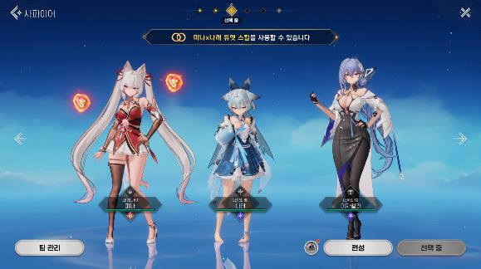
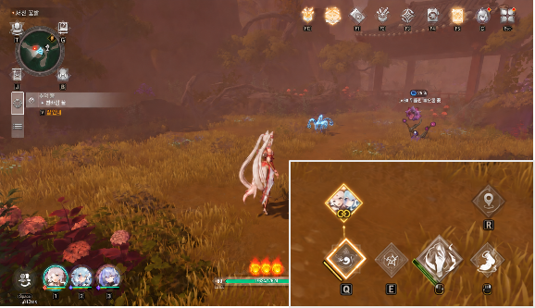
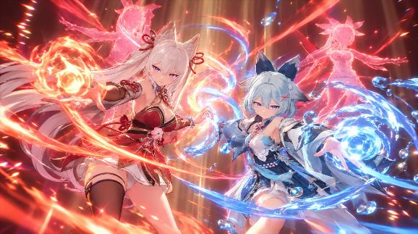

 | 3. UI 및 조작

 | 4. 데이터 테이블

 |  | 연계 조합과 전투 선택지 |  |  |  |  |  |  |  | 궁극기 게이지 활용과 별도 쿨타임 적용

1
 |  | 한 캐릭터는 여러 캐릭터와 각각의 연계 스킬 보유 가능 3인 파티에서 다른 두 파티원과의 조합에 따라 최대 2개의 연계 스킬을 활용 궁극기 자원을 활용하여 일반 궁극기를 포함해 최대 3개의 행동 중 하나 선택 |  |  |  |  |  |  |  | 한 명의 게이지 충전으로 사용 연계 조합에 해당하는 두 캐릭터 중, 한 명의 궁극기 게이지만 충족되도 사용 가능

2
 |  |  |  |  |  |  |  |  |  | 연계 스킬의 별도 쿨타임 연계 스킬은 일반 궁극기와 별도의 쿨타임을 가지며, 쿨타임 중에는 사용 불가능
 |  |  | 또는 |  | 또는

 |  | 일반 궁극 스킬 |  | 연계 스킬 1 (A캐릭터 + C캐릭터) |  |  | 연계 스킬 2 (A캐릭터+ B캐릭터) |  |  |  | 사용 조건: 궁극기 게이지 충족 + 연계 스킬 쿨타임 종료

 |  | 1.2 기획 배경

1
 |  | 동일 속성 중심의 파티 편성

 |  | 원소 속성 시너지를 우선하는 편성 기준으로 인해, 서로 다른 속성의 캐릭터를 조합할 동기 약화

 |  | 편성 기준의 편중 → 파티 구성의 다양성 제한

2
 |  | 캐릭터 관계성과 전투 시너지의 간극

 |  | 스토리에서 형성된 캐릭터 간 관계가 전투에서의 조합 가치나 전략으로 이어지지 않아 서사에서 경험한 관계성을 플레이로 체감하기 어려움

 |  | 서사 속 관계성이 실제 플레이 경험으로 이어지지 않음

3
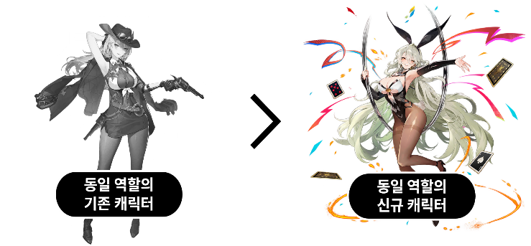
 |  | 동일 역할 내 대체 중심의 캐릭터 소비

 |  | 신규 캐릭터가 기존 캐릭터와 조합을 이루기보다, 동일 역할의 자리를 대체하는 방식으로 소비됨

 |  | 새로운 조합의 발견보다 기존 파티 구성 교체에 집중

 |  | 1.3 레퍼런스

 |  | 편성의 기준을 넓히고, 캐릭터의 관계성을 전투로 연결한 사례

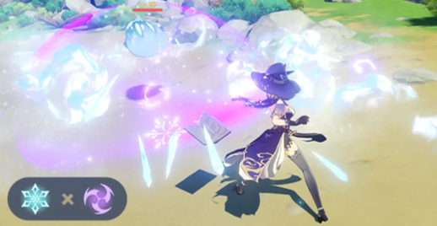
 |  |  |  |  | 01 원신 - 원소 반응

 |  |  |  |  | 속성 간 상호작용을 편성의 새로운 기준으로

 |  |  |  |  | 참고 요소 |  |  | 서로 다른 원소의 상호작용으로 추가 효과를 발생시켜, 단일 원소 통합으로 파티 편성 전략을 제한하지 않음

 |  |  |  |  | 기획 적용 |  |  | 속성∙역할 외에 지정 캐릭터 조합으로 얻는 전용 스킬을 더해, 함께 편성할 새로운 이유를 제공

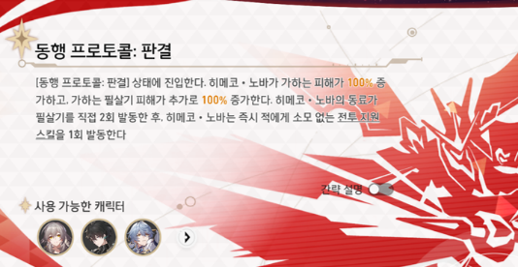
 |  |  |  |  | 02 붕괴: 스타레일 - 히메코∙노바: 개척, 너와 함께 스킬

 |  |  |  |  | 캐릭터의 소속과 관계를 스킬 발동 조건으로

 |  |  |  |  | 참고 요소 |  |  | 스토리 내에서 연출된 캐릭터간의 관계에 기반한 스킬 발동 조건을 설정하여, 파티 구성시 고려할 전략적 요소로 제시

 |  |  |  |  | 기획 적용 |  |  | 붕괴: 스타레일과 몬길: 스타다이브의 파티 편성 인원 차이를 고려하여, 시너지를 특정 두 캐릭터의 조합으로 구체화하고 관계성에 기반한 편성 선택지를 제공

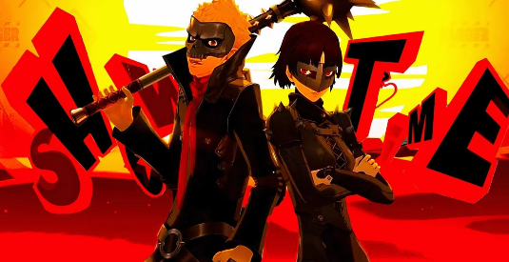
 |  |  |  |  | 03 페르소나5 더 로열 - 쇼 타임

 |  |  |  |  | 캐릭터의 관계성을 전용 협력 연출로

 |  |  |  |  | 참고 요소 |  |  | 두 캐릭터가 함께 펼치는 콤비네이션 기술로, 각 캐릭터와 관계의 개성을 전투 장면에서 체감

 |  |  |  |  | 기획 적용 |  |  | 조합별 전용 대사와 협동 컷신을 구성하여, 두 캐릭터가 함께 싸운다는 연출을 제공

 |  | 1.4 시스템 콘셉트

 |  | DUET SKILL 듀엣 스킬 |  |  |  |  |  |  |  | 

 |  | 스토리 속 두 캐릭터의 관계를 전투에서 스킬로 구현

 |  | 지정된 두 캐릭터를 같은 파티에 편성하면, 한 캐릭터의 궁극 스킬 게이지를 소비하여 두 캐릭터가 협력하는 전용 스킬을 사용할 수 있는 시스템

 |  | 기획 의도 | 속성과 역할에 더해, 캐릭터의 관계성을 함께 편성하고 활용할 전략적 선택으로 확장

 |  | 01 네이밍 의도 |  |  |  |  |  |  | 02 세계관과의 연결

 |  | DUET + SKILL |  |  |  |  |  |  | 캐릭터의 인연과 개성을 협력 방식으로 표현

 |  | 두 캐릭터가 완성하는 하나의 기술 |  |  |  |  |  |  | ∙ 기존 스토리와 캐릭터 관계 설정에서 드러난 인연을 바탕으로 듀엣 조합 구성 ∙ 성격∙전투 방식∙상대에 대한 태도를 전용 대사와 협동 컷신에 반영 ∙ 친밀한 관계 뿐만 아니라, 라이벌 관계 등 입체적인 설정을 조합 개성으로 활용

 |  | 두 사람이 함께 노래하거나 연주하는 '듀엣'에서 착안한 명칭 각자의 개성을 유지하면서 하나의 호흡을 만드는 의미를 담아, 두 캐릭터가 협력하여 완성하는 전용 스킬을 표현

 |  |  |  |  |  |  |  |  | 관계 설정 ▶ 전용 대사 & 협동 컷신

 |  | 03 시스템 제공 방식

 |  | 별도 해금 없이 기본 제공

 |  | ∙ 계정 레벨∙퀘스트∙캐릭터 레벨에 다른 별도 해금 없이, 지정된 두 캐릭터 편성 시 듀엣 스킬을 사용 목록에 반영 ∙ 전투 중 게이지∙쿨타임 등 발동 조건 충족 시 사용 가능하며, 일반 궁극 스킬과 선택하여 사용 ∙ 듀엣 스킬의 레벨은 조합된 두 캐릭터 중 궁극 스킬이 높은 캐릭터의 레벨과 같은 수치로 적용

2. 시스템 규칙
목차 | 2. 시스템 규칙

1. 기획 의도 | 2.1 편성 조건

1
시작
1
2. 시스템 규칙 |  |  |  |  |  | [편성 판정 시작]
 |  |  |  |  |  | 파티 편성이 확정되면 해당 파티의 듀엣 조합을 판정

2
파티 내 등록된 듀엣 조합 조회
2
2.1 편성 조건 |  |  |  |  |  | [등록된 듀엣 조합 조회]
 |  |  |  |  |  | 현재 파티에 편성된 서로 다른 두 캐릭터의 판정 대상이 되는 모든 조합을 조회
2.2 발동 조건 |  |  |  |  |  | 각 캐릭터 조합을 DuetSkillTable::CharacterID1, CharacterID2와 대조하여 성립하는 DuetSkillTable::DuetID 참조

3
성립한 조합 수
≥ 1 인가?
3
듀엣 스킬을 반영하지 않음
2.3 자원 소비 및 쿨타임
 |  |  |  |  |  | [조합 성립 여부 판정
2.4 발동 및 종료 처리 |  |  |  | NO |  | 성립한 조합이 있으면 해당 듀엣 스킬을 반영
 |  |  |  |  |  | 성립된 조합이 없으면 듀엣 스킬 목록을 비우고 편성 판정 종료
2.5 예외 처리
 |  | YES
4
성립한 모든 조합을 캐릭터별 듀엣 스킬 목록에 반영
편성 판정 종료
3. UI 및 조작 |  |  |  |  |  | [캐릭터별 스킬 목록 갱신
4
 |  |  |  |  |  | 성립한 각 조합의 DuetID를 기준으로 DuetSkillTable::SkillID를 조회
 |  |  |  |  |  | 조합에 참여한 두 캐릭터의 스킬 목록에 각각 반영
4. 데이터 테이블 |  |  |  |  |  | 편성이 변경되면 성립하는 듀엣 스킬 목록을 갱신

전투 진입

 | 2.2 발동 조건

1
스킬 별 사용 가능 상태 갱신
1
 |  |  |  |  |  | [스킬별 사용 가능 상태 갱신]
 |  |  |  |  |  | 조작 캐릭터의 궁극 스킬과 편성된 듀엣 스킬의 사용 가능 상태를 갱신
 |  |  |  |  |  | 캐릭터 교체, 상태 변화, 게이지 변화 및 쿨타임 종료 시 재판정
2
스킬 선택 및 사용 입력
 |  |  |  |  |  | 궁극 스킬은 기존 사용 조건 적용

2
듀엣 스킬 사용
입력인가?
 |  |  |  |  |  | [스킬 선택 및 사용 입력]
 |  |  |  |  |  | 궁극 스킬 또는 조작 캐릭터가 포함된 듀엣 스킬 최대 2개 중 선택
 |  |  |  |  |  | 플랫폼별 입력 방식은 '3. UI 및 조작' 참조
3
일반 궁극 스킬 처리 / 취소
 |  |  | NO
 |  |  |  |  |  | [스킬 입력 여부 판정]
3
 |  |  |  |  |  | 선택 취소 시 발동 없이 '스킬 별 사용 가능 상태'로 복귀
 |  |  |  |  |  | 선택한 SkillID의 SkillTable::SkillType으로 처리 경로 구분
 |  | YES |  |  |  | 입력된 스킬이 궁극스킬이라면 기존 규칙 적용
발동 조건을 모두
충족하는가?
4
발동 불가 및 자원 유지
4
 |  |  | NO |  |  | [듀엣 스킬 발동 조건 확인]
 |  |  |  |  |  | 선택한 DuetID의 DuetSkillTable::CharacterID1, 2를 참조하여 다음 조건을 모두 확인
 |  |  |  |  |  |  | 두 캐릭터가 현재 파티에 편성되어 있고, 조작 캐릭터가 해당 조합에 포함
 |  |  |  |  |  |  | 두 캐릭터 모두 생존하며, 스킬 참여를 제한하는 행동 불능 상태가 아님
 |  |  |  |  |  |  | 두 캐릭터 중 최소 1명의 궁극 스킬 게이지가 최대치
 |  |  |  |  |  |  | 해당 DuetID의 남은 쿨타임이 0이며, 다른 스킬 연출 등으로 신규 발동이 제한되지 않음
 |  | YES

 | 2.3 자원 소비 및 쿨타임

1
자원 소모 대상 결정
1
 |  |  |  |  |  | [자원 소모 대상 결정]
 |  |  |  |  |  | 선택한 DuetID의 DuetSkillTable::CharacterID1, CharacterID2로 두 캐릭터 확인
 |  |  |  |  |  | 한 캐릭터만 궁극 스킬 게이지가 최대라면, 해당 캐릭터의 게이지 소모
 |  |  |  |  |  | 두 캐릭터 모두 궁극 스킬 게이지가 최대라면, 현재 조작 중인 캐릭터의 게이지 소모
 |  |  |  |  |  | 게이지는 한 캐릭터에게서만 소비하며, 조작 캐릭터의 게이지가 부족해도, 파트너 캐릭터가 최대라면 사용 가능

2
게이지 차감 및 듀엣 스킬 쿨타임 시작
 |  |  |  |  |  | [게이지 차감 및 쿨타임 시작]
 |  |  |  |  |  | 발동 확정 시, 선택된 캐릭터의 궁극 스킬 게이지를 모두 소모하고, 듀엣 스킬 쿨타임 시작
 |  |  |  |  |  | DuetSkillTable::SkillID로 연결된 SkillTable::CoolTime을 쿨타임으로 적용
2
 |  |  |  |  |  | 쿨타임은 DuetID 별로 관리하며, 같은 조합의 두 캐릭터에게 공통 적용
 |  |  |  |  |  | [쿨타임 적용 규칙]
 |  |  |  |  |  | 쿨타임 중인 듀엣 스킬은 게이지가 충전되어도 사용 불가
 |  |  |  |  |  | 서로 다른 듀엣 조합의 쿨타임은 공유되지 않음
 |  |  |  |  |  | 궁극 스킬은 듀엣 스킬의 쿨타임과 관계없이 기존 발동 조건에 따라 사용 가능

 | 2.4 발동 및 종료 처리

1
스킬 발동
1
 |  |  |  |  |  | [스킬 발동]
 |  |  |  |  |  | 선택한 DuetID의 DuetSkillTable::SkillID로 연결된 스킬 발동
 |  |  |  |  |  | 조작 캐릭터와 발동 직전 위치 및 카메라 방향을 기록
 |  |  |  |  |  | 처리 중에는 다른 듀엣 스킬의 중복 발동 제한
2
전용 컷신 출력
2
 |  |  |  |  |  | [전용 컷신 출력]
 |  |  |  |  |  | 발동한 SkillTable::SkillID에 지정된 컷신 재생
 |  |  |  |  |  | 게이지를 소비한 캐릭터와 관계없이 같은 조합의 연출 출력
3
지정 시점에 스킬 효과 적용
 |  |  |  |  |  | 컷신 진행 중의 규칙 및 예외 처리는 궁극 스킬과 공유

3
4
연출 종료 및 전투 조작 복귀
 |  |  |  |  |  | [스킬 효과 적용]
 |  |  |  |  |  | SkillTable::SkillID에 지정된 시점∙대상∙범위∙수치에 따라 효과 적용
 |  |  |  |  |  | 다단 공격은 타격마다 판정하며, 같은 효과의 중복 처리를 방지

4
5
게이지 및 쿨타임 상태 갱신
 |  |  |  |  |  | [연출 종료 및 전투 복귀]
 |  |  |  |  |  | 컷신 종료 후 전투 화면으로 돌아가 조작과 시간 경과 재개
 |  |  |  |  |  | 발동 직전 조작 캐릭터의 위치와 카메라 방향을 복원하고, 파트너의 연출 참여 상태 해제
 |  |  |  |  |  | 종료 후에도 유지되는 효과는 지정된 종료 조건까지 적용

'1.2 발동 조건' 확인으로 복귀
5
 |  |  |  |  |  | [자원 상태 갱신]
 |  |  |  |  |  | 소비 결과를 반영해 캐릭터별 게이지와 해당 DuetID의 남은 쿨타임 표시 갱신
 |  |  |  |  |  | 게이지 추가 차감이나 쿨타임 초기화 없이, 전투 재개 후 남은 시간 감소
 |  |  |  |  |  | 2.2 발동 조건'의 사용 가능 상태 갱신 단계로 복귀

 | 2.5 예외 처리

 |  | 발생 상황 |  |  | 처리 규칙 |  |  | 자원 및 쿨타임

 | 1 | 선택 중 발동 조건 미충족 (사망∙행동 불능∙게이지 부족) |  |  | 발동 취소 후 사용 가능 상태 갱신 |  |  | -

 | 2 | 동일 사용 입력 중복 |  |  | 첫 유효 입력만 처리하고 나머지는 무시 |  |  | 차감∙쿨타임 시작은 1회만 처리

 | 3 | 효과 대상 사망∙제거 |  |  | 사라진 대상의 남은 효과만 생략하고, 다른 대상의 효과는 적용 |  |  | 게이지 반환 없음 쿨타임 유지

 | 4 | 컷신 중 전투 종료 조건 달성 |  |  | 컷신 종료 후 결과 화면으로 이동 |  |  | 게이지 반환 없음 종료후 상태는 기존 전투 규칙 적용

 | 5 | 컷신 재생 실패∙중단 (전투는 가능한 경우) |  |  | 적용된 효과는 유지하고, 남은 효과는 지정 시점에 1회씩 적용한 뒤 전투 복귀 |  |  | 게이지 반환 없음 쿨타임 유지

 | 6 | 기록한 복귀 위치 사용 불가 |  |  | 기록한 위치에서 가장 가까운 이동 가능 위치로 복귀 |  |  | -

 | 7 | 전투 이탈∙재시작∙연결 종료 |  |  | 연출과 남은 효과 처리를 중단하고, 입력 제한∙시간 정지∙전용 카메라 해제 |  |  | 자원∙쿨타임 복원 및 초기화는 기존 전투 규칙 적용

3. UI 및 조작
목차 | 3. UI 및 조작

1. 기획 의도 | 3.1 편성 화면

2. 시스템 규칙 | 편성된 캐릭터 조합을 기준으로 듀엣 스킬 성립 여부를 안내

3. UI 및 조작 | 화면 구성 | UI 컴포넌트

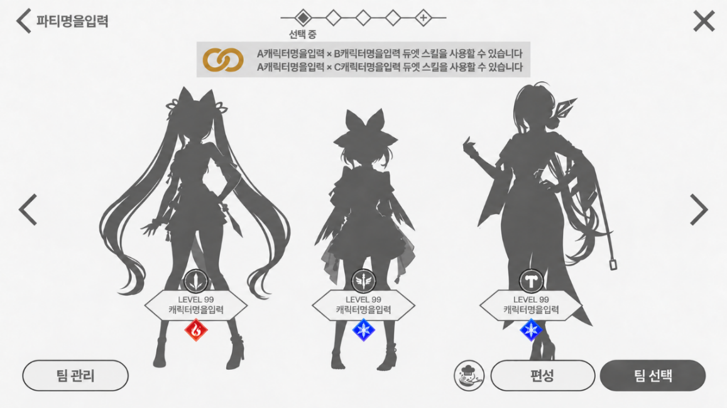
1
 |  | No. |  | 구성 요소 | 표시 및 조작
3.1 편성 화면 |  |  |  | 듀엣 스킬 안내 문구 | 현재 파티의 캐릭터 ID와 DuetSkillTable::CharacterID1, 2를 대조하여 성립한 조합을 안내

3.2 전투 화면 및 조작 |  |  |  |  | 조합에 해당하는 CharacterTable::CharacterID를 통해 캐릭터 표시 데이터를 참조하고, 캐릭터 명을 안내 문구에 반영
1
3.3 스킬 상세 정보 |  |  |  |  | StringTable::PartyFormation_DuetSkill_Notice '{0} x {1} 듀엣 스킬을 사용할 수 있습니다' {0} = CharacterID1 , {1} = CharacterID2

4. 데이터 테이블
 |  |  |  |  | 조합별 안내 문구를 한 줄씩, 최대 3줄까지 표시하며, 성립한 조합이 없으면 안내 문구를 출력하지 않음

2
 |  |  |  | 캐릭터 재편성 | 편성 변경 확정 시 변경된 캐릭터 ID를 기준으로 DuetSkillTable::CharacterID1, 2를 다시 대조하고, 안내 갱신

2

 | 3.2 전투 화면 및 조작

 | 조작 캐릭터의 듀엣 스킬과 사용 가능 상태 표시 및 조작 방법

 | 화면 구성 | UI 컴포넌트

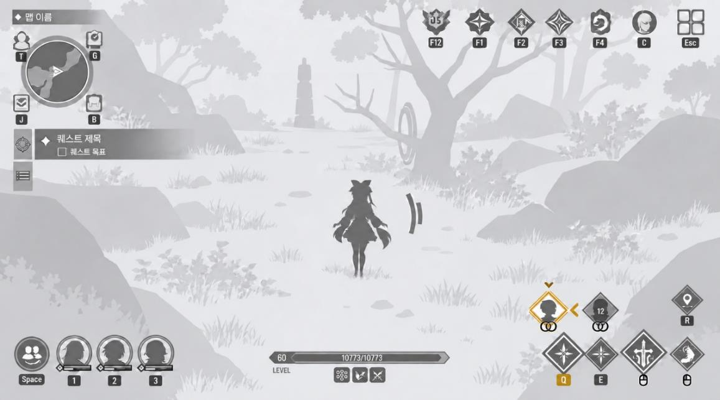
 |  | No. |  | 구성 요소 | 표시 및 조작
 |  |  |  | 아이콘 출력 | DuetSkillTable::CharacterID1, 2를 현재 파티 및 조작 캐릭터 ID와 대조하여 표시할 조합 결정

 |  |  |  |  | DuetSkillTable::SkillID를 참조하여 전용 스킬 아이콘 출력

 |  |  |  |  | 조작 캐릭터에 해당하는 스킬 아이콘을 최대 2개 표시하며, 듀엣 스킬이 없을 경우 표시하지 않음
1
 |  |  |  | 아이콘 배치 | 표시할 듀엣 조합이 2개인 경우, 파트너 캐릭터의 현재 파티 슬롯 번호 오름차순으로 좌측부터 배치

 |  |  |  |  | 조합이 1개인 경우 좌측에 표시하고, 우측에는 아이콘을 출력하지 않음

 |  |  |  |  | 발동 가능 여부 및 쿨타임에 따라 배치 순서를 변경하지 않음
1
 |  |  |  | 상태 별 스킬 아이콘 | 발동 조건 미충족 상태 기본 아이콘을 출력

 |  |  |  |  | 발동 가능 상태 아이콘을 정상 밝기로 표시하고 강조 테두리 적용
2
 |  |  |  |  | 선택 상태 이중 테두리 및 선택 표시 추가

2
 |  |  |  |  | 쿨타임 상태 (SkillTable::CoolTime) 아이콘을 비활성화 처리하고 남은 시간을 표시

 | 플랫폼별 조작

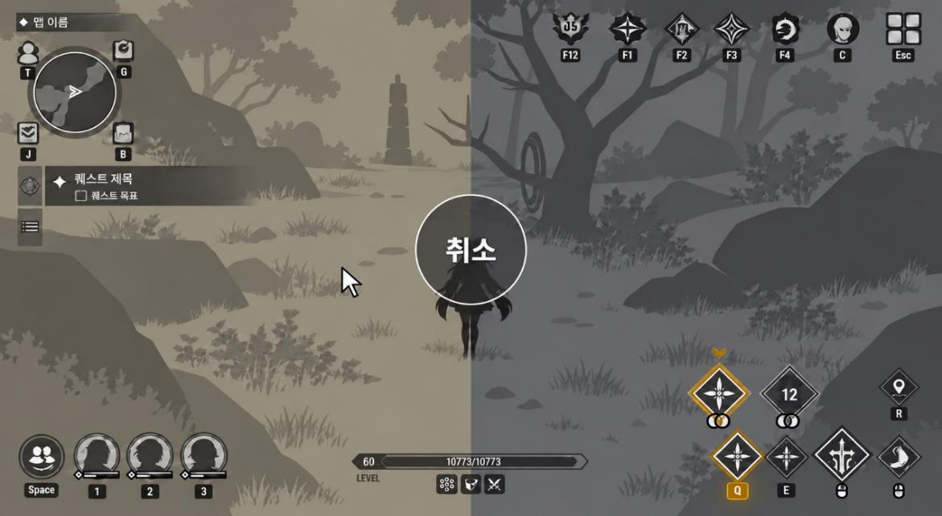
 |  |  | PC 조작 화면 예시

 |  | 구분 |  | 입력 |  | 처리
 |  | 모바일 |  | 궁극∙듀엣 스킬 버튼 터치 |  | 사용 가능한 해당 스킬을 즉시 발동
 |  | PC |  | 궁극 스킬 버튼 짧게 눌렀다 떼기 |  | 궁극 스킬 발동

 |  |  |  | 궁극 스킬 버튼 홀드 |  | 듀엣 스킬 선택 진입
 |  |  |  | 홀드 중 커서를 좌∙우 영역으로 이동 |  | 왼쪽∙오른쪽 듀엣 스킬 선택 및 강조

 |  |  |  | 선택 후 스킬 버튼 떼기 |  | 발동 조건을 재확인한 뒤 선택 스킬 발동
 |  |  |  | 중앙 미선택 영역에서 스킬 버튼 떼기 or 우클릭 |  | 선택 취소, 자원 차감∙쿨타임 시작 없음

 |  | ※ | PC 조작 선택 중 마우스 이동은 카메라 회전에 사용하지 않음, 취소 후 궁극 스킬 버튼을 떼도 스킬을 발동하지 않음

 | 3.3 스킬 상세 정보

 | 캐릭터의 듀엣 스킬과 파트너 정보를 확인하고, 레벨에 따른 효과 및 발동 조건을 안내하는 화면

 | 화면 구성 | UI 컴포넌트

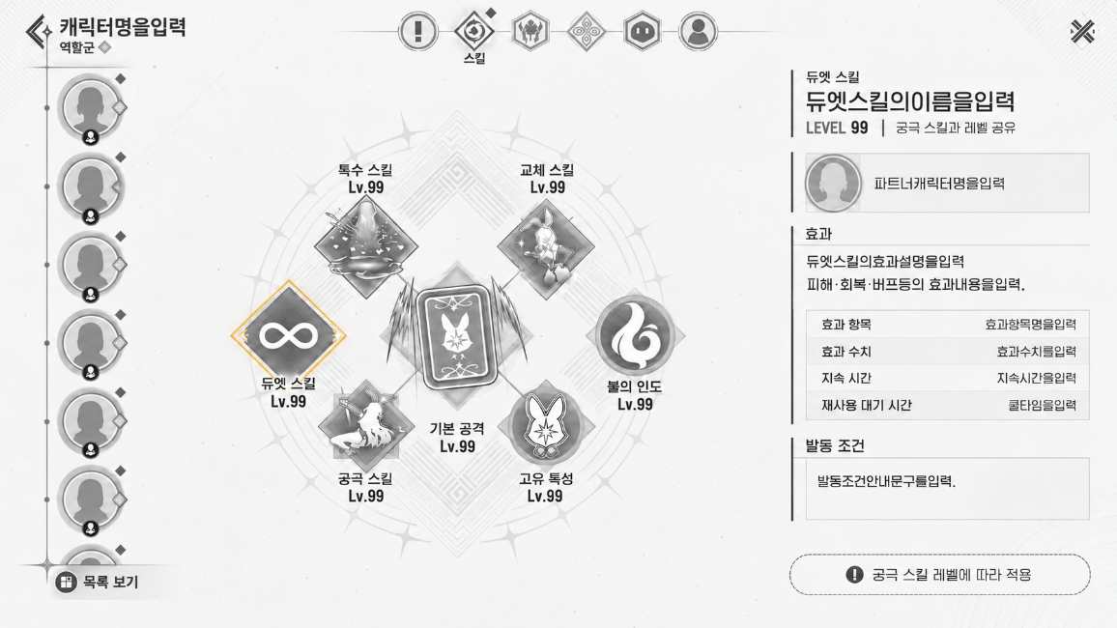
 |  | No. |  | 구성 요소 | 표시 및 조작
 |  |  |  | 듀엣 스킬 아이콘 | DuetSkillTable::CharacterID1, 2와 조회 캐릭터 ID를 대조하여 관련 조합 조회
2
7
1
 |  |  |  |  | DuetSkillTable::SkillID를 참조하여 스킬 아이콘 출력
3
 |  |  |  |  | 선택 시 테두리 강조 및 조회 캐리겉의 듀엣 스킬 목록 표시
4
1
 |  |  |  | 스킬명 및 레벨 | SkillTable::NameStringID 참조
2
 |  |  |  |  | 조회 캐릭터의 궁극 스킬 현재 레벨을 표시하며, 궁극 레벨 변경 시 함께 갱신

 |  |  |  | 파트너 정보 | 해당 조합의 두 CharacterID 중, 현재 조회 중인 캐릭터가 아닌 ID를 파트너로 지정
3
5
 |  |  |  |  | CharacterTable::CharacterID 참조

 |  |  |  | 효과 및 수치 | 연결된 SkillTable::SkillID 참조
6
4
 |  |  |  |  | 조회 캐릭터의 궁극 스킬 레벨에 대응하는 효과 수치 표시

 |  |  |  | 발동 조건 안내 | StringTable::CharacterSkill_DuetSkill_ActivationCondition
5
 |  |  |  |  | 동시 편성∙궁극 게이지∙쿨타임 조건 안내

 |  |  |  | 레벨 공유 안내 | StringTable::CharacterSKill_DuetSkill_LevelShareNotice
6
6
 |  |  |  |  | 궁극 스킬과 레벨 공유 안내, 별도 레벨업 조작 없음 (스크롤 영역 밖 하단 고정)

 |  |  |  | 듀엣 스킬 목록 스크롤 | DuetSkillTable::CharacterID1, 2에 조회 캐릭터가 포함된 조합을 모두 출력
6
7
 |  |  |  |  | DuetSkillTable::DuetID 기준 오름차순으로 정렬 각 스킬의 ②~⑤ 정보를 하나의 묶음으로 반복 표시하고, 묶음 사이 구분선 적용

